臨時カードポイント還元対象者一覧(帳票)
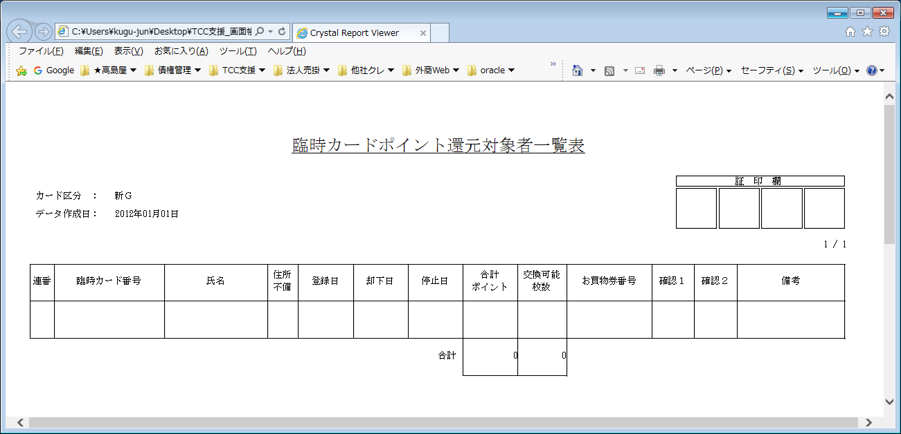
【帳票レイアウト】

臨時カードポイント還元対象者一覧(Excel)
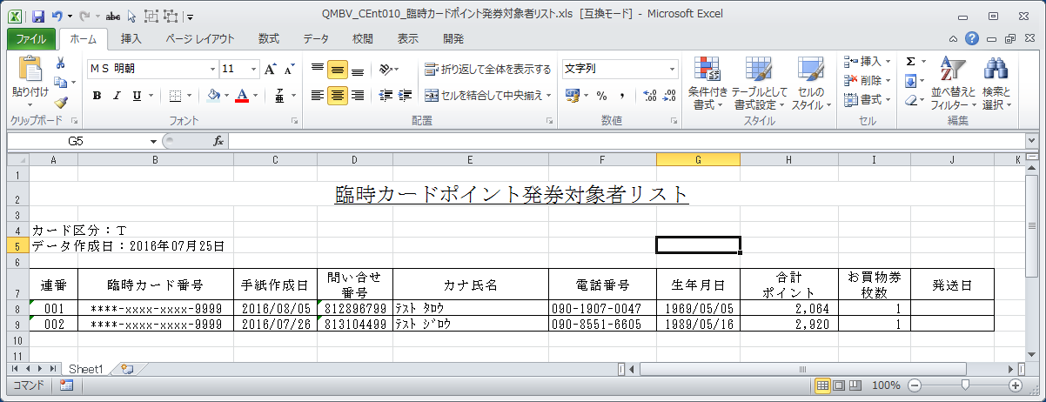
【帳票レイアウト】

